ipusen
ipusen品牌8月份的品牌概况为 交易指数：524190 流量指数：71581 搜索人气：56939 收藏人气：12674 加购人气：17431 支付转化指数：483 客群指数：8689 卖家数：2437 | 自己品牌8月份的品牌概况为 交易指数： 流量指数： 搜索人气： 收藏人气： 加购人气： 支付转化指数： 客群指数： 卖家数： | 对比两个品牌可分析出

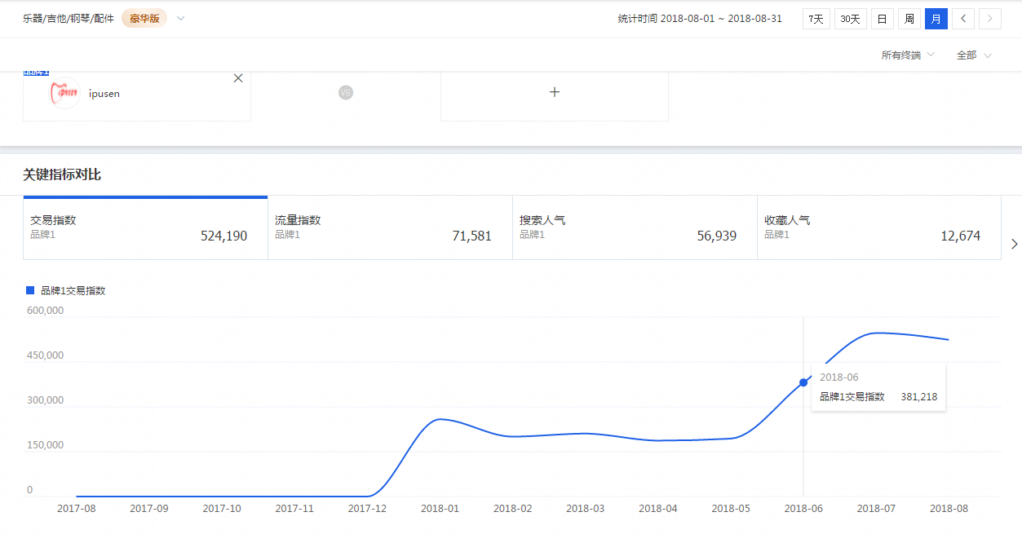

从品牌趋势分析可以得出： 这个品牌是今年1月份才开始操作 并且从6月份开始发力 营业额直线上升

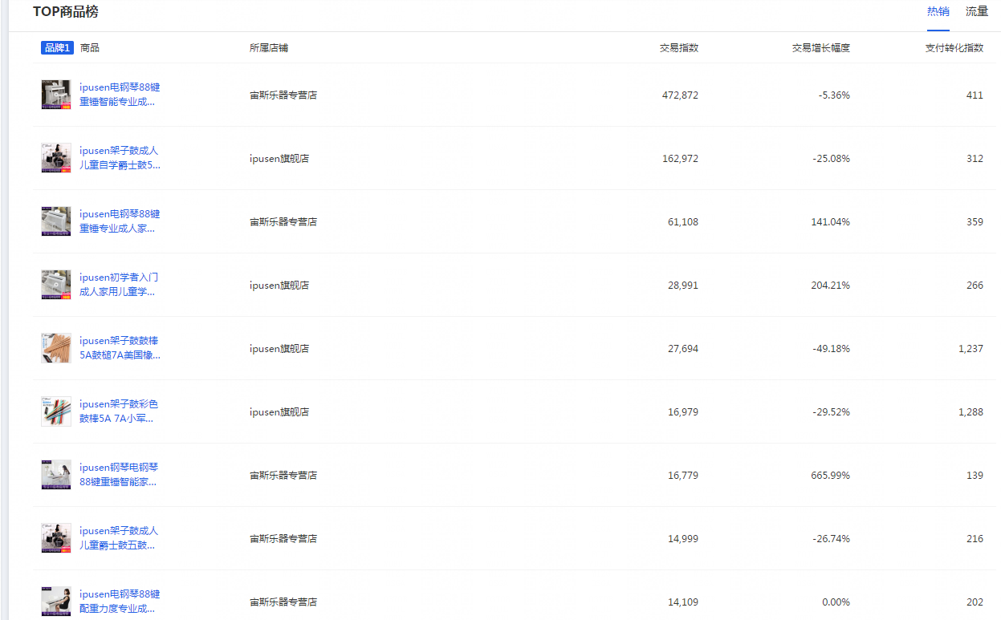

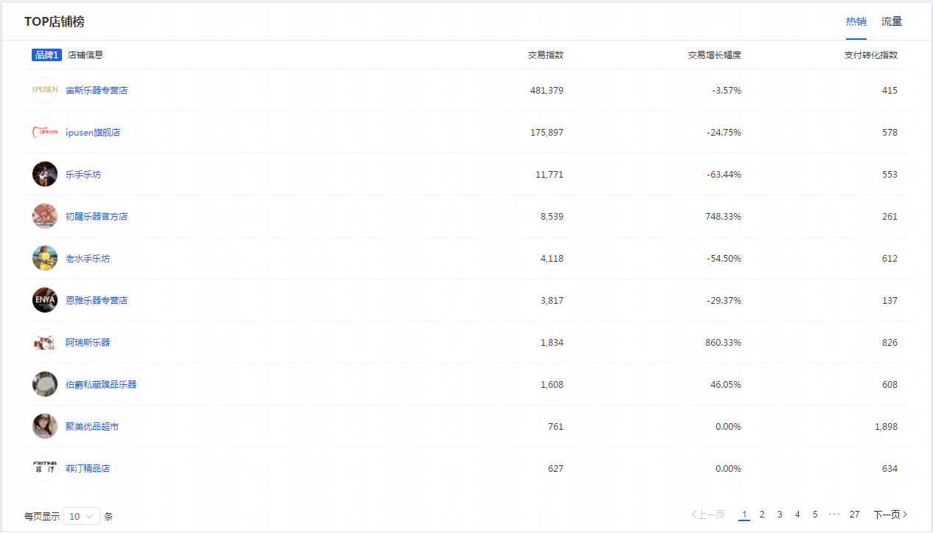

从店铺热销和商品热销可以看出这个品牌 有两款热销的产品 以及有两家热销的店铺

品牌在西洋乐器这个类目的支付金额占比98%，说明这个品牌主要做的就是西洋乐器，暂时没涉足其他品类发力

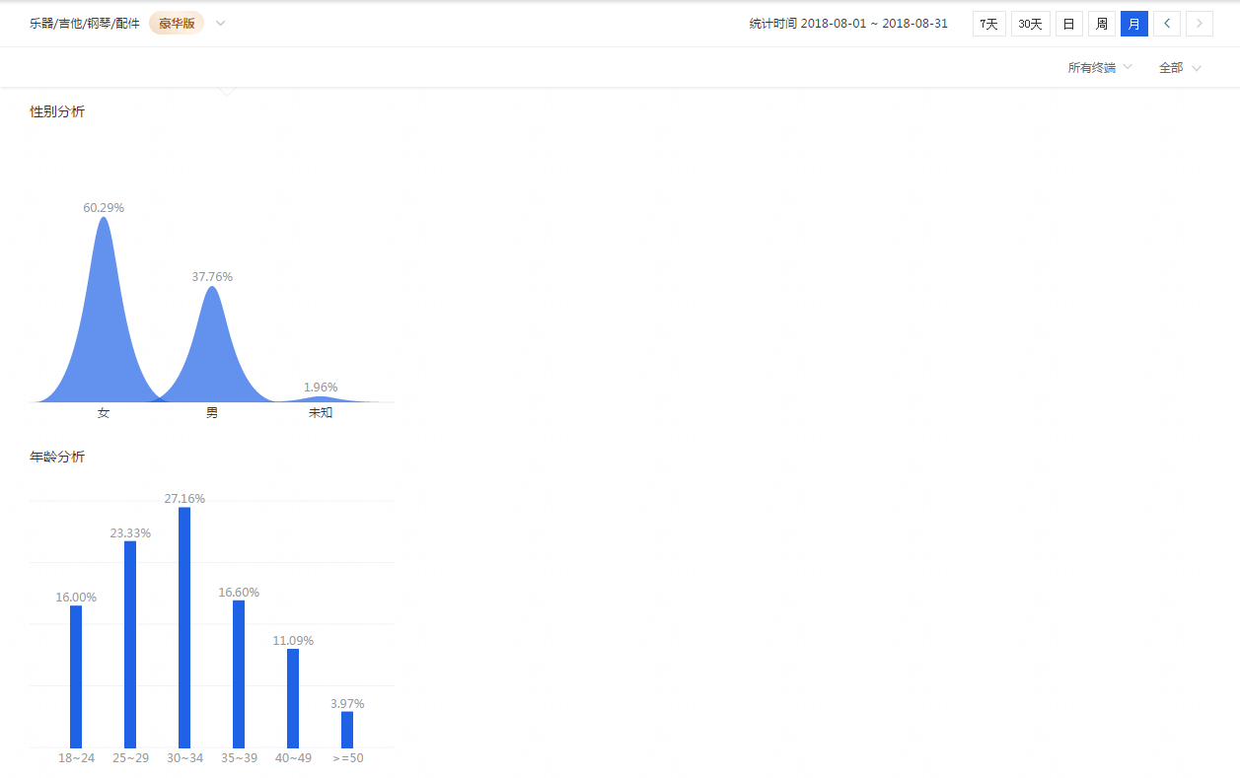

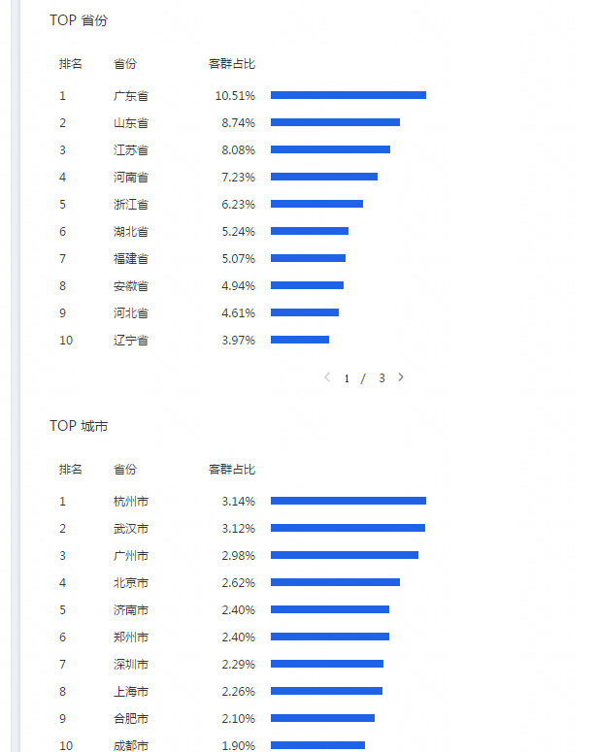

品牌的客群女性群体占了60%以上，年龄主要集中在25-34岁 还有这个品牌销售比较好的省以及市。

